mpg
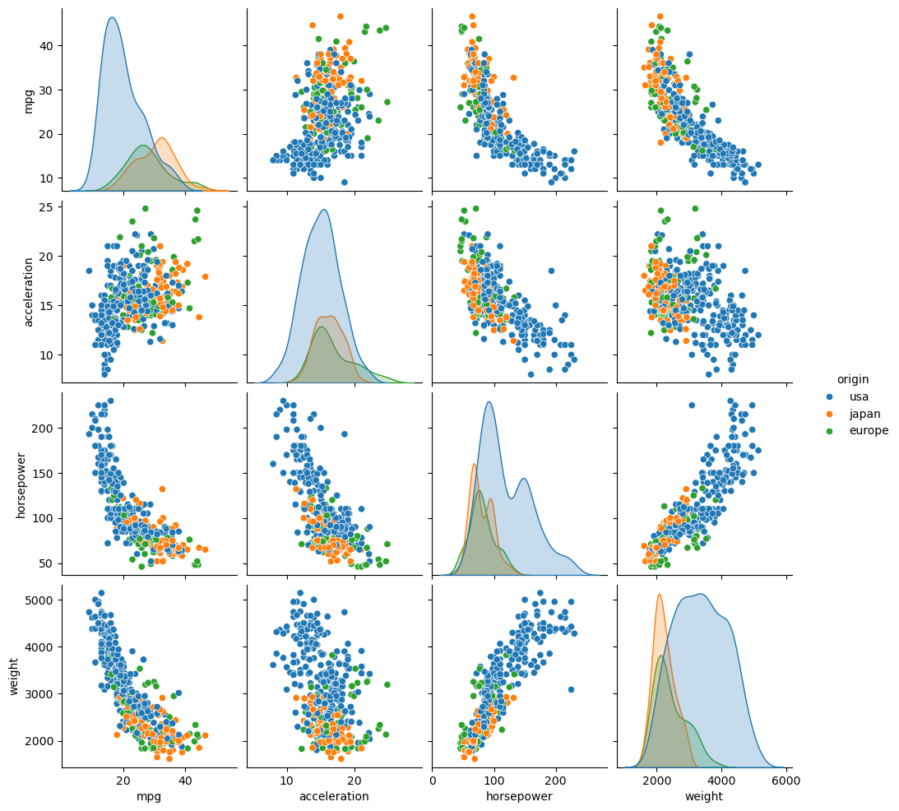
mpg | cylinders | displacement | horsepower | weight | acceleration | model_year | origin
18 | 8 | 307 | 130 | 3504 | 12 | 70 | usa
15 | 8 | 350 | 165 | 3693 | 11.5 | 70 | usa
18 | 8 | 318 | 150 | 3436 | 11 | 70 | usa
16 | 8 | 304 | 150 | 3433 | 12 | 70 | usa
17 | 8 | 302 | 140 | 3449 | 10.5 | 70 | usa
15 | 8 | 429 | 198 | 4341 | 10 | 70 | usa
14 | 8 | 454 | 220 | 4354 | 9 | 70 | usa
14 | 8 | 440 | 215 | 4312 | 8.5 | 70 | usa
14 | 8 | 455 | 225 | 4425 | 10 | 70 | usa
15 | 8 | 390 | 190 | 3850 | 8.5 | 70 | usa
15 | 8 | 383 | 170 | 3563 | 10 | 70 | usa
14 | 8 | 340 | 160 | 3609 | 8 | 70 | usa
15 | 8 | 400 | 150 | 3761 | 9.5 | 70 | usa
14 | 8 | 455 | 225 | 3086 | 10 | 70 | usa
24 | 4 | 113 | 95 | 2372 | 15 | 70 | japan
22 | 6 | 198 | 95 | 2833 | 15.5 | 70 | usa
18 | 6 | 199 | 97 | 2774 | 15.5 | 70 | usa
21 | 6 | 200 | 85 | 2587 | 16 | 70 | usa
27 | 4 | 97 | 88 | 2130 | 14.5 | 70 | japan
26 | 4 | 97 | 46 | 1835 | 20.5 | 70 | europe
25 | 4 | 110 | 87 | 2672 | 17.5 | 70 | europe
24 | 4 | 107 | 90 | 2430 | 14.5 | 70 | europe
25 | 4 | 104 | 95 | 2375 | 17.5 | 70 | europe
26 | 4 | 121 | 113 | 2234 | 12.5 | 70 | europe
21 | 6 | 199 | 90 | 2648 | 15 | 70 | usa
10 | 8 | 360 | 215 | 4615 | 14 | 70 | usa
10 | 8 | 307 | 200 | 4376 | 15 | 70 | usa
11 | 8 | 318 | 210 | 4382 | 13.5 | 70 | usa
9 | 8 | 304 | 193 | 4732 | 18.5 | 70 | usa
27 | 4 | 97 | 88 | 2130 | 14.5 | 71 | japan
28 | 4 | 140 | 90 | 2264 | 15.5 | 71 | usa
25 | 4 | 113 | 95 | 2228 | 14 | 71 | japan
25 | 4 | 98 |  | 2046 | 19 | 71 | usa
19 | 6 | 232 | 100 | 2634 | 13 | 71 | usa
16 | 6 | 225 | 105 | 3439 | 15.5 | 71 | usa
17 | 6 | 250 | 100 | 3329 | 15.5 | 71 | usa
19 | 6 | 250 | 88 | 3302 | 15.5 | 71 | usa
18 | 6 | 232 | 100 | 3288 | 15.5 | 71 | usa
14 | 8 | 350 | 165 | 4209 | 12 | 71 | usa
14 | 8 | 400 | 175 | 4464 | 11.5 | 71 | usa
14 | 8 | 351 | 153 | 4154 | 13.5 | 71 | usa
14 | 8 | 318 | 150 | 4096 | 13 | 71 | usa
12 | 8 | 383 | 180 | 4955 | 11.5 | 71 | usa
13 | 8 | 400 | 170 | 4746 | 12 | 71 | usa
13 | 8 | 400 | 175 | 5140 | 12 | 71 | usa
18 | 6 | 258 | 110 | 2962 | 13.5 | 71 | usa
22 | 4 | 140 | 72 | 2408 | 19 | 71 | usa
19 | 6 | 250 | 100 | 3282 | 15 | 71 | usa
18 | 6 | 250 | 88 | 3139 | 14.5 | 71 | usa
23 | 4 | 122 | 86 | 2220 | 14 | 71 | usa
28 | 4 | 116 | 90 | 2123 | 14 | 71 | europe
30 | 4 | 79 | 70 | 2074 | 19.5 | 71 | europe
30 | 4 | 88 | 76 | 2065 | 14.5 | 71 | europe
31 | 4 | 71 | 65 | 1773 | 19 | 71 | japan
35 | 4 | 72 | 69 | 1613 | 18 | 71 | japan
27 | 4 | 97 | 60 | 1834 | 19 | 71 | europe
26 | 4 | 91 | 70 | 1955 | 20.5 | 71 | usa
24 | 4 | 113 | 95 | 2278 | 15.5 | 72 | japan
25 | 4 | 97.5 | 80 | 2126 | 17 | 72 | usa
23 | 4 | 97 | 54 | 2254 | 23.5 | 72 | europe
20 | 4 | 140 | 90 | 2408 | 19.5 | 72 | usa
21 | 4 | 122 | 86 | 2226 | 16.5 | 72 | usa
13 | 8 | 350 | 165 | 4274 | 12 | 72 | usa
14 | 8 | 400 | 175 | 4385 | 12 | 72 | usa
15 | 8 | 318 | 150 | 4135 | 13.5 | 72 | usa
14 | 8 | 351 | 153 | 4129 | 13 | 72 | usa
17 | 8 | 304 | 150 | 3672 | 11.5 | 72 | usa
11 | 8 | 429 | 208 | 4633 | 11 | 72 | usa
13 | 8 | 350 | 155 | 4502 | 13.5 | 72 | usa
12 | 8 | 350 | 160 | 4456 | 13.5 | 72 | usa
13 | 8 | 400 | 190 | 4422 | 12.5 | 72 | usa
19 | 3 | 70 | 97 | 2330 | 13.5 | 72 | japan
15 | 8 | 304 | 150 | 3892 | 12.5 | 72 | usa
13 | 8 | 307 | 130 | 4098 | 14 | 72 | usa
13 | 8 | 302 | 140 | 4294 | 16 | 72 | usa
14 | 8 | 318 | 150 | 4077 | 14 | 72 | usa
18 | 4 | 121 | 112 | 2933 | 14.5 | 72 | europe
22 | 4 | 121 | 76 | 2511 | 18 | 72 | europe
21 | 4 | 120 | 87 | 2979 | 19.5 | 72 | europe
26 | 4 | 96 | 69 | 2189 | 18 | 72 | europe
22 | 4 | 122 | 86 | 2395 | 16 | 72 | usa
28 | 4 | 97 | 92 | 2288 | 17 | 72 | japan
23 | 4 | 120 | 97 | 2506 | 14.5 | 72 | japan
28 | 4 | 98 | 80 | 2164 | 15 | 72 | usa
27 | 4 | 97 | 88 | 2100 | 16.5 | 72 | japan
13 | 8 | 350 | 175 | 4100 | 13 | 73 | usa
14 | 8 | 304 | 150 | 3672 | 11.5 | 73 | usa
13 | 8 | 350 | 145 | 3988 | 13 | 73 | usa
14 | 8 | 302 | 137 | 4042 | 14.5 | 73 | usa
15 | 8 | 318 | 150 | 3777 | 12.5 | 73 | usa
12 | 8 | 429 | 198 | 4952 | 11.5 | 73 | usa
13 | 8 | 400 | 150 | 4464 | 12 | 73 | usa
13 | 8 | 351 | 158 | 4363 | 13 | 73 | usa
14 | 8 | 318 | 150 | 4237 | 14.5 | 73 | usa
13 | 8 | 440 | 215 | 4735 | 11 | 73 | usa
12 | 8 | 455 | 225 | 4951 | 11 | 73 | usa
13 | 8 | 360 | 175 | 3821 | 11 | 73 | usa
18 | 6 | 225 | 105 | 3121 | 16.5 | 73 | usa
16 | 6 | 250 | 100 | 3278 | 18 | 73 | usa
18 | 6 | 232 | 100 | 2945 | 16 | 73 | usa
18 | 6 | 250 | 88 | 3021 | 16.5 | 73 | usa
23 | 6 | 198 | 95 | 2904 | 16 | 73 | usa
26 | 4 | 97 | 46 | 1950 | 21 | 73 | europe
11 | 8 | 400 | 150 | 4997 | 14 | 73 | usa
12 | 8 | 400 | 167 | 4906 | 12.5 | 73 | usa
13 | 8 | 360 | 170 | 4654 | 13 | 73 | usa
12 | 8 | 350 | 180 | 4499 | 12.5 | 73 | usa
18 | 6 | 232 | 100 | 2789 | 15 | 73 | usa
20 | 4 | 97 | 88 | 2279 | 19 | 73 | japan
21 | 4 | 140 | 72 | 2401 | 19.5 | 73 | usa
22 | 4 | 108 | 94 | 2379 | 16.5 | 73 | japan
18 | 3 | 70 | 90 | 2124 | 13.5 | 73 | japan
19 | 4 | 122 | 85 | 2310 | 18.5 | 73 | usa
21 | 6 | 155 | 107 | 2472 | 14 | 73 | usa
26 | 4 | 98 | 90 | 2265 | 15.5 | 73 | europe
15 | 8 | 350 | 145 | 4082 | 13 | 73 | usa
16 | 8 | 400 | 230 | 4278 | 9.5 | 73 | usa
29 | 4 | 68 | 49 | 1867 | 19.5 | 73 | europe
24 | 4 | 116 | 75 | 2158 | 15.5 | 73 | europe
20 | 4 | 114 | 91 | 2582 | 14 | 73 | europe
19 | 4 | 121 | 112 | 2868 | 15.5 | 73 | europe
15 | 8 | 318 | 150 | 3399 | 11 | 73 | usa
24 | 4 | 121 | 110 | 2660 | 14 | 73 | europe
20 | 6 | 156 | 122 | 2807 | 13.5 | 73 | japan
11 | 8 | 350 | 180 | 3664 | 11 | 73 | usa
20 | 6 | 198 | 95 | 3102 | 16.5 | 74 | usa
21 | 6 | 200 |  | 2875 | 17 | 74 | usa
19 | 6 | 232 | 100 | 2901 | 16 | 74 | usa
15 | 6 | 250 | 100 | 3336 | 17 | 74 | usa
31 | 4 | 79 | 67 | 1950 | 19 | 74 | japan
26 | 4 | 122 | 80 | 2451 | 16.5 | 74 | usa
32 | 4 | 71 | 65 | 1836 | 21 | 74 | japan
25 | 4 | 140 | 75 | 2542 | 17 | 74 | usa
16 | 6 | 250 | 100 | 3781 | 17 | 74 | usa
16 | 6 | 258 | 110 | 3632 | 18 | 74 | usa
18 | 6 | 225 | 105 | 3613 | 16.5 | 74 | usa
16 | 8 | 302 | 140 | 4141 | 14 | 74 | usa
13 | 8 | 350 | 150 | 4699 | 14.5 | 74 | usa
14 | 8 | 318 | 150 | 4457 | 13.5 | 74 | usa
14 | 8 | 302 | 140 | 4638 | 16 | 74 | usa
14 | 8 | 304 | 150 | 4257 | 15.5 | 74 | usa
29 | 4 | 98 | 83 | 2219 | 16.5 | 74 | europe
26 | 4 | 79 | 67 | 1963 | 15.5 | 74 | europe
26 | 4 | 97 | 78 | 2300 | 14.5 | 74 | europe
31 | 4 | 76 | 52 | 1649 | 16.5 | 74 | japan
32 | 4 | 83 | 61 | 2003 | 19 | 74 | japan
28 | 4 | 90 | 75 | 2125 | 14.5 | 74 | usa
24 | 4 | 90 | 75 | 2108 | 15.5 | 74 | europe
26 | 4 | 116 | 75 | 2246 | 14 | 74 | europe
24 | 4 | 120 | 97 | 2489 | 15 | 74 | japan
26 | 4 | 108 | 93 | 2391 | 15.5 | 74 | japan
31 | 4 | 79 | 67 | 2000 | 16 | 74 | europe
19 | 6 | 225 | 95 | 3264 | 16 | 75 | usa
18 | 6 | 250 | 105 | 3459 | 16 | 75 | usa
15 | 6 | 250 | 72 | 3432 | 21 | 75 | usa
15 | 6 | 250 | 72 | 3158 | 19.5 | 75 | usa
16 | 8 | 400 | 170 | 4668 | 11.5 | 75 | usa
15 | 8 | 350 | 145 | 4440 | 14 | 75 | usa
16 | 8 | 318 | 150 | 4498 | 14.5 | 75 | usa
14 | 8 | 351 | 148 | 4657 | 13.5 | 75 | usa
17 | 6 | 231 | 110 | 3907 | 21 | 75 | usa
16 | 6 | 250 | 105 | 3897 | 18.5 | 75 | usa
15 | 6 | 258 | 110 | 3730 | 19 | 75 | usa
18 | 6 | 225 | 95 | 3785 | 19 | 75 | usa
21 | 6 | 231 | 110 | 3039 | 15 | 75 | usa
20 | 8 | 262 | 110 | 3221 | 13.5 | 75 | usa
13 | 8 | 302 | 129 | 3169 | 12 | 75 | usa
29 | 4 | 97 | 75 | 2171 | 16 | 75 | japan
23 | 4 | 140 | 83 | 2639 | 17 | 75 | usa
20 | 6 | 232 | 100 | 2914 | 16 | 75 | usa
23 | 4 | 140 | 78 | 2592 | 18.5 | 75 | usa
24 | 4 | 134 | 96 | 2702 | 13.5 | 75 | japan
25 | 4 | 90 | 71 | 2223 | 16.5 | 75 | europe
24 | 4 | 119 | 97 | 2545 | 17 | 75 | japan
18 | 6 | 171 | 97 | 2984 | 14.5 | 75 | usa
29 | 4 | 90 | 70 | 1937 | 14 | 75 | europe
19 | 6 | 232 | 90 | 3211 | 17 | 75 | usa
23 | 4 | 115 | 95 | 2694 | 15 | 75 | europe
23 | 4 | 120 | 88 | 2957 | 17 | 75 | europe
22 | 4 | 121 | 98 | 2945 | 14.5 | 75 | europe
25 | 4 | 121 | 115 | 2671 | 13.5 | 75 | europe
33 | 4 | 91 | 53 | 1795 | 17.5 | 75 | japan
28 | 4 | 107 | 86 | 2464 | 15.5 | 76 | europe
25 | 4 | 116 | 81 | 2220 | 16.9 | 76 | europe
25 | 4 | 140 | 92 | 2572 | 14.9 | 76 | usa
26 | 4 | 98 | 79 | 2255 | 17.7 | 76 | usa
27 | 4 | 101 | 83 | 2202 | 15.3 | 76 | europe
17.5 | 8 | 305 | 140 | 4215 | 13 | 76 | usa
16 | 8 | 318 | 150 | 4190 | 13 | 76 | usa
15.5 | 8 | 304 | 120 | 3962 | 13.9 | 76 | usa
14.5 | 8 | 351 | 152 | 4215 | 12.8 | 76 | usa
22 | 6 | 225 | 100 | 3233 | 15.4 | 76 | usa
22 | 6 | 250 | 105 | 3353 | 14.5 | 76 | usa
24 | 6 | 200 | 81 | 3012 | 17.6 | 76 | usa
22.5 | 6 | 232 | 90 | 3085 | 17.6 | 76 | usa
29 | 4 | 85 | 52 | 2035 | 22.2 | 76 | usa
24.5 | 4 | 98 | 60 | 2164 | 22.1 | 76 | usa
29 | 4 | 90 | 70 | 1937 | 14.2 | 76 | europe
33 | 4 | 91 | 53 | 1795 | 17.4 | 76 | japan
20 | 6 | 225 | 100 | 3651 | 17.7 | 76 | usa
18 | 6 | 250 | 78 | 3574 | 21 | 76 | usa
18.5 | 6 | 250 | 110 | 3645 | 16.2 | 76 | usa
17.5 | 6 | 258 | 95 | 3193 | 17.8 | 76 | usa
29.5 | 4 | 97 | 71 | 1825 | 12.2 | 76 | europe
32 | 4 | 85 | 70 | 1990 | 17 | 76 | japan
28 | 4 | 97 | 75 | 2155 | 16.4 | 76 | japan
26.5 | 4 | 140 | 72 | 2565 | 13.6 | 76 | usa
20 | 4 | 130 | 102 | 3150 | 15.7 | 76 | europe
13 | 8 | 318 | 150 | 3940 | 13.2 | 76 | usa
19 | 4 | 120 | 88 | 3270 | 21.9 | 76 | europe
19 | 6 | 156 | 108 | 2930 | 15.5 | 76 | japan
16.5 | 6 | 168 | 120 | 3820 | 16.7 | 76 | europe
16.5 | 8 | 350 | 180 | 4380 | 12.1 | 76 | usa
13 | 8 | 350 | 145 | 4055 | 12 | 76 | usa
13 | 8 | 302 | 130 | 3870 | 15 | 76 | usa
13 | 8 | 318 | 150 | 3755 | 14 | 76 | usa
31.5 | 4 | 98 | 68 | 2045 | 18.5 | 77 | japan
30 | 4 | 111 | 80 | 2155 | 14.8 | 77 | usa
36 | 4 | 79 | 58 | 1825 | 18.6 | 77 | europe
25.5 | 4 | 122 | 96 | 2300 | 15.5 | 77 | usa
33.5 | 4 | 85 | 70 | 1945 | 16.8 | 77 | japan
17.5 | 8 | 305 | 145 | 3880 | 12.5 | 77 | usa
17 | 8 | 260 | 110 | 4060 | 19 | 77 | usa
15.5 | 8 | 318 | 145 | 4140 | 13.7 | 77 | usa
15 | 8 | 302 | 130 | 4295 | 14.9 | 77 | usa
17.5 | 6 | 250 | 110 | 3520 | 16.4 | 77 | usa
20.5 | 6 | 231 | 105 | 3425 | 16.9 | 77 | usa
19 | 6 | 225 | 100 | 3630 | 17.7 | 77 | usa
18.5 | 6 | 250 | 98 | 3525 | 19 | 77 | usa
16 | 8 | 400 | 180 | 4220 | 11.1 | 77 | usa
15.5 | 8 | 350 | 170 | 4165 | 11.4 | 77 | usa
15.5 | 8 | 400 | 190 | 4325 | 12.2 | 77 | usa
16 | 8 | 351 | 149 | 4335 | 14.5 | 77 | usa
29 | 4 | 97 | 78 | 1940 | 14.5 | 77 | europe
24.5 | 4 | 151 | 88 | 2740 | 16 | 77 | usa
26 | 4 | 97 | 75 | 2265 | 18.2 | 77 | japan
25.5 | 4 | 140 | 89 | 2755 | 15.8 | 77 | usa
30.5 | 4 | 98 | 63 | 2051 | 17 | 77 | usa
33.5 | 4 | 98 | 83 | 2075 | 15.9 | 77 | usa
30 | 4 | 97 | 67 | 1985 | 16.4 | 77 | japan
30.5 | 4 | 97 | 78 | 2190 | 14.1 | 77 | europe
22 | 6 | 146 | 97 | 2815 | 14.5 | 77 | japan
21.5 | 4 | 121 | 110 | 2600 | 12.8 | 77 | europe
21.5 | 3 | 80 | 110 | 2720 | 13.5 | 77 | japan
43.1 | 4 | 90 | 48 | 1985 | 21.5 | 78 | europe
36.1 | 4 | 98 | 66 | 1800 | 14.4 | 78 | usa
32.8 | 4 | 78 | 52 | 1985 | 19.4 | 78 | japan
39.4 | 4 | 85 | 70 | 2070 | 18.6 | 78 | japan
36.1 | 4 | 91 | 60 | 1800 | 16.4 | 78 | japan
19.9 | 8 | 260 | 110 | 3365 | 15.5 | 78 | usa
19.4 | 8 | 318 | 140 | 3735 | 13.2 | 78 | usa
20.2 | 8 | 302 | 139 | 3570 | 12.8 | 78 | usa
19.2 | 6 | 231 | 105 | 3535 | 19.2 | 78 | usa
20.5 | 6 | 200 | 95 | 3155 | 18.2 | 78 | usa
20.2 | 6 | 200 | 85 | 2965 | 15.8 | 78 | usa
25.1 | 4 | 140 | 88 | 2720 | 15.4 | 78 | usa
20.5 | 6 | 225 | 100 | 3430 | 17.2 | 78 | usa
19.4 | 6 | 232 | 90 | 3210 | 17.2 | 78 | usa
20.6 | 6 | 231 | 105 | 3380 | 15.8 | 78 | usa
20.8 | 6 | 200 | 85 | 3070 | 16.7 | 78 | usa
18.6 | 6 | 225 | 110 | 3620 | 18.7 | 78 | usa
18.1 | 6 | 258 | 120 | 3410 | 15.1 | 78 | usa
19.2 | 8 | 305 | 145 | 3425 | 13.2 | 78 | usa
17.7 | 6 | 231 | 165 | 3445 | 13.4 | 78 | usa
18.1 | 8 | 302 | 139 | 3205 | 11.2 | 78 | usa
17.5 | 8 | 318 | 140 | 4080 | 13.7 | 78 | usa
30 | 4 | 98 | 68 | 2155 | 16.5 | 78 | usa
27.5 | 4 | 134 | 95 | 2560 | 14.2 | 78 | japan
27.2 | 4 | 119 | 97 | 2300 | 14.7 | 78 | japan
...

